ケース1
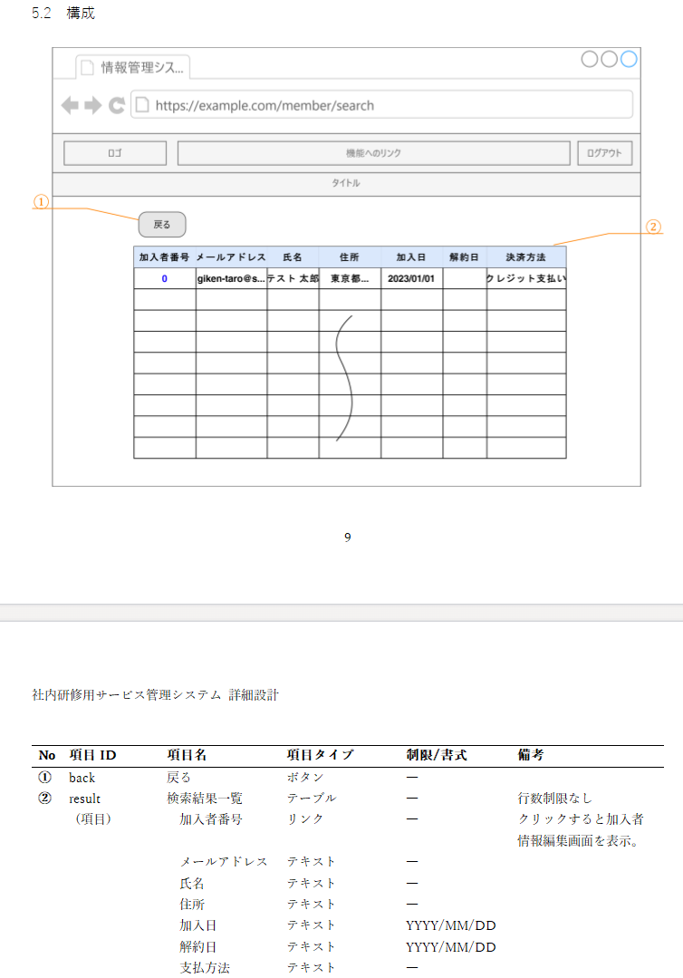
1.「メールアドレス」「氏名」両方空欄で検索ボタン押下 | ■詳細設計

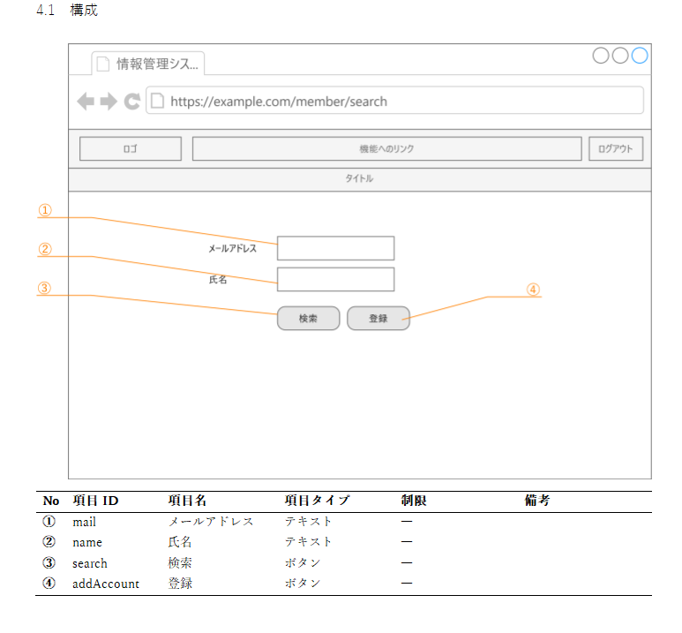

NO1.「メールアドレス」「氏名」両方空欄で検索ボタン押下したときに存在するユーザー情報が全件取得されて表示される
 | ■詳細設計

ケース2
2.「メールアドレス」入力あり「氏名」空欄で検索ボタン押下 | ■詳細設計

NO.2「メールアドレス」のみに”a”と入力して検索ボタンを押下したとき、”a”と部分一致したメールアドレスを持つユーザーの情報が表示される

 | ■詳細設計

ケース3
3.「メールアドレス」空欄「氏名」入力ありで検索ボタン押下 | ■詳細設計

NO.3「氏名」のみに”山田”と入力して検索ボタンを押下したとき、”山田”と部分一致した氏名を持つユーザーの情報が表示される
 | ■詳細設計

ケース4
4.「メールアドレス」「氏名」両方入力ありで検索ボタン押下 | ■詳細設計

NO.4「メールアドレス」に”b”「氏名」両方に“佐藤”と入力して検索ボタンを押下したとき、”b”と”佐藤”の両方に部分一致したユーザー情報が表示される
 | ■詳細設計

NO8.戻るボタンを押下して加入者情報検索画面に戻れる

